Hoja1
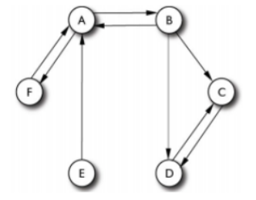
N | 6 |  | Calculo de Page-Rank con d = 0,50
d | 0.5
(1-d)/n | 0.083333333333 |  |  |  |  |  |  | Salientes
 |  |  |  |  |  |  |  | Nodo | Link | C(i)
 |  |  |  |  |  |  |  | A | B,F | 2
Step | A | B | C | D | E | F |  | B | A,C,D | 3
0 | 0.16666666667 | 0.16666666667 | 0.16666666667 | 0.16666666667 | 0.16666666667 | 0.16666666667 |  | C | D | 1
1 | 0.27777777778 | 0.125 | 0.19444444444 | 0.19444444444 | 0.083333333333 | 0.125 |  | D | C | 1
2 | 0.20833333333 | 0.15277777778 | 0.20138888889 | 0.20138888889 | 0.083333333333 | 0.15277777778 |  | E | A | 1
3 | 0.22685185185 | 0.13541666667 | 0.20949074074 | 0.20949074074 | 0.083333333333 | 0.13541666667 |  | F | A | 1
4 | 0.21527777778 | 0.1400462963 | 0.21064814815 | 0.21064814815 | 0.083333333333 | 0.1400462963
5 | 0.21836419753 | 0.13715277778 | 0.21199845679 | 0.21199845679 | 0.083333333333 | 0.13715277778 |  | Entrantes
6 | 0.21643518519 | 0.13792438272 | 0.21219135802 | 0.21219135802 | 0.083333333333 | 0.13792438272 |  | Nodo | Link entrante
7 | 0.21694958848 | 0.13744212963 | 0.21241640947 | 0.21241640947 | 0.083333333333 | 0.13744212963 |  | A | B,E,F
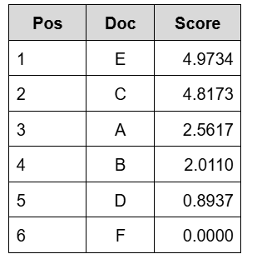
8 | 0.21662808642 | 0.13757073045 | 0.21244855967 | 0.21244855967 | 0.083333333333 | 0.13757073045 |  | B | A
9 | 0.2167138203 | 0.13749035494 | 0.21248606824 | 0.21248606824 | 0.083333333333 | 0.13749035494 |  | C | B,D
10 | 0.21666023663 | 0.13751178841 | 0.21249142661 | 0.21249142661 | 0.083333333333 | 0.13751178841 |  | D | B,C
 |  |  |  |  |  |  |  | E | -
 |  |  |  |  |  |  |  | F | A
N | 6 |  | Calculo de Page-Rank con d = 0,15
d | 0.15 |  |  |  |  |  |  | Pos | Doc | Score
(1-d)/n | 0.14166666667 |  |  |  |  |  |  | 1 | E | 4.9734
 |  |  |  |  |  |  |  | 2 | C | 4.8173
 |  |  |  |  |  |  |  | 3 | A | 2.5617
Step | A | B | C | D | E | F |  | 4 | B | 2.011
0 | 0.16666666667 | 0.16666666667 | 0.16666666667 | 0.16666666667 | 0.16666666667 | 0.16666666667 |  | 5 | D | 0.8937
1 | 0.2 | 0.15416666667 | 0.175 | 0.175 | 0.14166666667 | 0.15416666667 |  | 6 | F | 0
2 | 0.19375 | 0.15666666667 | 0.175625 | 0.175625 | 0.14166666667 | 0.15666666667
3 | 0.19425 | 0.15619791667 | 0.17584375 | 0.17584375 | 0.14166666667 | 0.15619791667
4 | 0.19415625 | 0.15623541667 | 0.175853125 | 0.175853125 | 0.14166666667 | 0.15623541667
5 | 0.19416375 | 0.15622838542 | 0.17585640625 | 0.17585640625 | 0.14166666667 | 0.15622838542
6 | 0.19416234375 | 0.15622894792 | 0.17585654687 | 0.17585654687 | 0.14166666667 | 0.15622894792
7 | 0.19416245625 | 0.15622884245 | 0.17585659609 | 0.17585659609 | 0.14166666667 | 0.15622884245
8 | 0.19416243516 | 0.15622885089 | 0.1758565982 | 0.1758565982 | 0.14166666667 | 0.15622885089
9 | 0.19416243684 | 0.1562288493 | 0.17585659894 | 0.17585659894 | 0.14166666667 | 0.1562288493
10 | 0.19416243653 | 0.15622884943 | 0.17585659897 | 0.17585659897 | 0.14166666667 | 0.15622884943

RE-RANKEO
α * Score + (1-α) * PR |  |  |  |  | α | 0.5
 |  |  |  |  |  |  | 0,2/0,5/0,9

d = 0,5 |  |  |  | d = 0,15
Pos | Doc | Score |  | Pos | Doc | Score
1 | E | 2.5283666667 |  | 1 | E | 2.5575333333
2 | C | 2.5148957133 |  | 2 | C | 2.4965782995
3 | A | 1.3891801183 |  | 3 | A | 1.3779312183
4 | B | 1.0742558942 |  | 4 | B | 1.0836144247
5 | D | 0.55309571331 |  | 5 | D | 0.53477829949
6 | F | 0.068755894204 |  | 6 | F | 0.078114424715

